Global-info
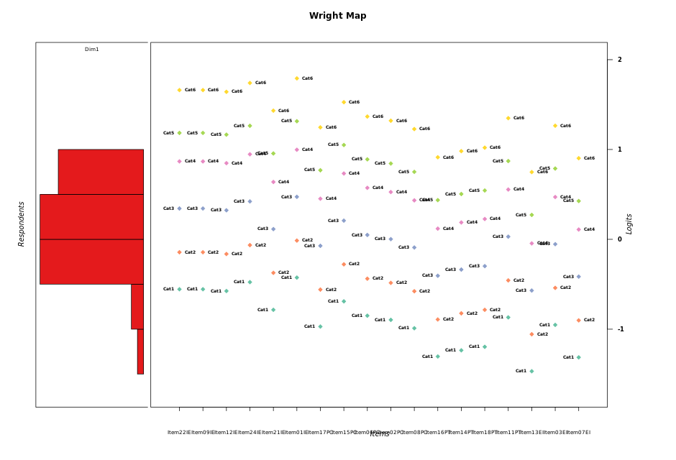
Global information for a measurement model

Information
Number.of.items | Deviance | Log.Likelihood | Number.of.persons | EAP.rel | n.theta.nodes | irt.model
18 | 3170.7544518 | -1585.3772259 | 51 | 0.88020332836 | 21 | RSM

Global fit statistic MADaQ3 and test fit
MADaQ3 | maxaQ3 | p
0.27642147267 | 0.73757797463 | 4.9266795638E-05

Test statistic of global fit based on Chi square
maxX2 | Npairs | p.holm
169.79684325 | 153 | 0

Model fit statistics
X100.MADCOV | SRMR | SRMSR
61.697830314 | 0.22618238583 | 0.27397801552

Chi square tests for every item pairs
index1 | index2 | maxK1 | maxK2 | df | chi2 | p | p.holm
1 | 2 | 6 | 6 | 36 | 62.233594184 | 0.0042724273092 | 0.32043204819
1 | 3 | 6 | 6 | 36 | 78.858594991 | 4.8556650204E-05 | 0.0053897881727
1 | 4 | 6 | 6 | 36 | 60.977879577 | 0.0057742877817 | 0.39842585694
1 | 5 | 6 | 6 | 36 | 59.070042366 | 0.0090191209593 | 0.5321281366
1 | 6 | 6 | 6 | 36 | 49.247314403 | 0.069558621274 | 1
1 | 7 | 6 | 6 | 36 | 50.844493039 | 0.051505522518 | 1
1 | 8 | 6 | 6 | 36 | 53.776260404 | 0.028689630035 | 1
1 | 9 | 6 | 6 | 36 | 42.696413419 | 0.20540227914 | 1
1 | 10 | 6 | 6 | 36 | 49.411794383 | 0.067481037027 | 1
1 | 11 | 6 | 6 | 36 | 59.255359891 | 0.0086423028917 | 0.5271804764
1 | 12 | 6 | 6 | 36 | 57.739797798 | 0.012201361205 | 0.6710748663
1 | 13 | 6 | 6 | 36 | 45.966950114 | 0.12344460159 | 1
1 | 14 | 6 | 6 | 36 | 56.240623149 | 0.016998927442 | 0.74795280746
1 | 15 | 6 | 6 | 36 | 68.766490176 | 0.00081396220674 | 0.07488452302
1 | 16 | 6 | 6 | 36 | 40.007417407 | 0.29674678468 | 1
1 | 17 | 6 | 6 | 36 | 46.544973181 | 0.11207117098 | 1
1 | 18 | 6 | 6 | 36 | 56.800313097 | 0.015036616195 | 0.70582088159
2 | 3 | 6 | 6 | 36 | 90.044528963 | 1.5913947061E-06 | 0.00019574154885
2 | 4 | 6 | 6 | 36 | 47.696368825 | 0.091916839884 | 1
2 | 5 | 6 | 6 | 36 | 48.088975588 | 0.085762239096 | 1
2 | 6 | 6 | 6 | 36 | 45.000455567 | 0.14446348165 | 1
2 | 7 | 6 | 6 | 36 | 61.15371406 | 0.0055377950894 | 0.3906108786
2 | 8 | 6 | 6 | 36 | 53.797578365 | 0.02856345898 | 1
2 | 9 | 6 | 6 | 36 | 51.99150736 | 0.0411738397 | 1
2 | 10 | 6 | 6 | 36 | 61.553919753 | 0.0050327843155 | 0.36739325503
2 | 11 | 6 | 6 | 36 | 63.948891133 | 0.0028044698067 | 0.22716205434
2 | 12 | 6 | 6 | 36 | 89.262464332 | 2.0383972192E-06 | 0.00024868446075
2 | 13 | 6 | 6 | 36 | 58.585461682 | 0.010077253904 | 0.57440347254
2 | 14 | 6 | 6 | 36 | 55.724828061 | 0.019010114459 | 0.79842480727
2 | 15 | 6 | 6 | 36 | 76.530876098 | 9.5354547625E-05 | 0.010012227501
2 | 16 | 6 | 6 | 36 | 35.613716953 | 0.48681655722 | 1
2 | 17 | 6 | 6 | 36 | 45.638289341 | 0.1303054679 | 1
2 | 18 | 6 | 6 | 36 | 62.317570581 | 0.0041863306132 | 0.3181611266
3 | 4 | 6 | 6 | 36 | 60.551359112 | 0.0063875832835 | 0.42723530257
3 | 5 | 6 | 6 | 36 | 71.057176824 | 0.00044030943329 | 0.043150324462
3 | 6 | 6 | 6 | 36 | 42.482493147 | 0.21186770294 | 1
3 | 7 | 6 | 6 | 36 | 68.543528125 | 0.00086337719009 | 0.078567324298
3 | 8 | 6 | 6 | 36 | 63.703665491 | 0.0029803852392 | 0.23545043389
3 | 9 | 6 | 6 | 36 | 59.162973327 | 0.0088283023065 | 0.52969813839
3 | 10 | 6 | 6 | 36 | 64.59134989 | 0.0023888504451 | 0.19740968639
3 | 11 | 6 | 6 | 36 | 64.608778462 | 0.0023784299565 | 0.19740968639
3 | 12 | 6 | 6 | 36 | 95.526415027 | 2.7177637107E-07 | 3.533092824E-05
3 | 13 | 6 | 6 | 36 | 61.181270165 | 0.0055015616705 | 0.3906108786
3 | 14 | 6 | 6 | 36 | 69.478071779 | 0.00067369074552 | 0.063326930079
3 | 15 | 6 | 6 | 36 | 74.059266277 | 0.00019223355351 | 0.019800056012
3 | 16 | 6 | 6 | 36 | 60.558625289 | 0.006376646307 | 0.42723530257
3 | 17 | 6 | 6 | 36 | 102.57210713 | 2.5988730834E-08 | 3.5344673934E-06
3 | 18 | 6 | 6 | 36 | 56.901527418 | 0.0147046017 | 0.70582088159
4 | 5 | 6 | 6 | 36 | 66.092780929 | 0.0016328763707 | 0.14206024425
4 | 6 | 6 | 6 | 36 | 53.699098139 | 0.029150472147 | 1
4 | 7 | 6 | 6 | 36 | 103.42971181 | 1.9426006248E-08 | 2.661362856E-06
4 | 8 | 6 | 6 | 36 | 57.324942242 | 0.013386900125 | 0.69789286466
4 | 9 | 6 | 6 | 36 | 66.720730509 | 0.0013895000959 | 0.12227600844
4 | 10 | 6 | 6 | 36 | 84.271376191 | 9.6105234371E-06 | 0.0011148207187
4 | 11 | 6 | 6 | 36 | 80.58441118 | 2.9186087721E-05 | 0.0032688418248
4 | 12 | 6 | 6 | 36 | 109.21973496 | 2.6479456405E-09 | 3.7600828096E-07
4 | 13 | 6 | 6 | 36 | 58.787169726 | 0.009623627263 | 0.55817038126
4 | 14 | 6 | 6 | 36 | 86.816944992 | 4.3859933818E-06 | 0.00051754721905
4 | 15 | 6 | 6 | 36 | 103.50597805 | 1.8928646761E-08 | 2.612153253E-06
4 | 16 | 6 | 6 | 36 | 54.99668838 | 0.022215709276 | 0.86641266176
4 | 17 | 6 | 6 | 36 | 67.757667497 | 0.0010613782697 | 0.095524044274
4 | 18 | 6 | 6 | 36 | 57.330999354 | 0.013368858394 | 0.69789286466
5 | 6 | 6 | 6 | 36 | 54.556222354 | 0.02438316842 | 0.92656039995
5 | 7 | 6 | 6 | 36 | 73.72058669 | 0.00021134443233 | 0.021398099711
5 | 8 | 6 | 6 | 36 | 56.81204858 | 0.014997773244 | 0.70582088159
5 | 9 | 6 | 6 | 36 | 45.655671564 | 0.12993531087 | 1
5 | 10 | 6 | 6 | 36 | 52.33005836 | 0.038492541062 | 1
5 | 11 | 6 | 6 | 36 | 64.721094515 | 0.0023122992294 | 0.1965454345
5 | 12 | 6 | 6 | 36 | 67.675347018 | 0.0010844596205 | 0.096516906223
5 | 13 | 6 | 6 | 36 | 47.294744875 | 0.098582139514 | 1
5 | 14 | 6 | 6 | 36 | 45.058102375 | 0.14313731404 | 1
5 | 15 | 6 | 6 | 36 | 83.741037705 | 1.1296923203E-05 | 0.0012991461683
5 | 16 | 6 | 6 | 36 | 71.894863189 | 0.00035031645335 | 0.035031645335
5 | 17 | 6 | 6 | 36 | 53.670756214 | 0.029321386188 | 1
5 | 18 | 6 | 6 | 36 | 48.413975317 | 0.080928227506 | 1
6 | 7 | 6 | 6 | 36 | 75.404738671 | 0.00013150951032 | 0.013676989074
6 | 8 | 6 | 6 | 36 | 47.913827076 | 0.088464644115 | 1
6 | 9 | 6 | 6 | 36 | 51.662921805 | 0.043930813043 | 1
6 | 10 | 6 | 6 | 36 | 57.985943719 | 0.01154421483 | 0.64647603046
6 | 11 | 6 | 6 | 36 | 73.74708731 | 0.00020978529128 | 0.021398099711
6 | 12 | 6 | 6 | 36 | 61.340987888 | 0.0052958659621 | 0.38130234927
6 | 13 | 6 | 6 | 36 | 50.054818376 | 0.059854824969 | 1
6 | 14 | 6 | 6 | 36 | 46.891444929 | 0.10566471755 | 1
6 | 15 | 6 | 6 | 36 | 85.269004029 | 7.0785917542E-06 | 0.00082819523524
6 | 16 | 6 | 6 | 36 | 55.17324552 | 0.021396663185 | 0.85586652741
6 | 17 | 6 | 6 | 36 | 64.689065601 | 0.0023309783995 | 0.1965454345
6 | 18 | 6 | 6 | 36 | 65.201886054 | 0.002048354913 | 0.17615852251
7 | 8 | 6 | 6 | 36 | 129.45470978 | 1.8027801474E-12 | 2.7041702211E-10
7 | 9 | 6 | 6 | 36 | 92.796852167 | 6.5975776109E-07 | 8.3129477897E-05
7 | 10 | 6 | 6 | 36 | 114.75309496 | 3.7798986163E-10 | 5.4808529937E-08
7 | 11 | 6 | 6 | 36 | 169.79684325 | 0 | 0
7 | 12 | 6 | 6 | 36 | 101.75073752 | 3.4307802044E-08 | 4.6315532759E-06
7 | 13 | 6 | 6 | 36 | 76.744378192 | 8.9682750359E-05 | 0.009506371538
7 | 14 | 6 | 6 | 36 | 104.42278667 | 1.3849087765E-08 | 1.9250231994E-06
7 | 15 | 6 | 6 | 36 | 160.84122845 | 0 | 0
7 | 16 | 6 | 6 | 36 | 60.324275752 | 0.0067383036578 | 0.43798973776
7 | 17 | 6 | 6 | 36 | 123.95715671 | 1.3673728816E-11 | 2.0100381359E-09
7 | 18 | 6 | 6 | 36 | 94.724257856 | 3.5318332869E-07 | 4.5207466073E-05
8 | 9 | 6 | 6 | 36 | 60.043109315 | 0.0071973254916 | 0.45343150597
8 | 10 | 6 | 6 | 36 | 69.082132567 | 0.00074860349123 | 0.069620124684
8 | 11 | 6 | 6 | 36 | 82.221393346 | 1.7891363384E-05 | 0.0020396154258
8 | 12 | 6 | 6 | 36 | 69.738487416 | 0.00062838805086 | 0.060325252883
8 | 13 | 6 | 6 | 36 | 57.482785234 | 0.012923941938 | 0.69789286466
8 | 14 | 6 | 6 | 36 | 59.663534253 | 0.0078630816058 | 0.48751105956
8 | 15 | 6 | 6 | 36 | 82.207980825 | 1.7963698591E-05 | 0.0020396154258
8 | 16 | 6 | 6 | 36 | 30.380566381 | 0.73253616423 | 1
8 | 17 | 6 | 6 | 36 | 78.391365228 | 5.5661601477E-05 | 0.006067114561
8 | 18 | 6 | 6 | 36 | 41.00252989 | 0.26041453506 | 1
9 | 10 | 6 | 6 | 36 | 60.844350863 | 0.0059601286607 | 0.40528874893
9 | 11 | 6 | 6 | 36 | 106.16067523 | 7.6336997834E-09 | 1.0763516695E-06
9 | 12 | 6 | 6 | 36 | 69.78312996 | 0.00062092061997 | 0.060229300137
9 | 13 | 6 | 6 | 36 | 62.449783489 | 0.0040540660378 | 0.31216308491
9 | 14 | 6 | 6 | 36 | 61.651836603 | 0.0049159477027 | 0.36378013
9 | 15 | 6 | 6 | 36 | 93.522188627 | 5.2190924271E-07 | 6.6282473824E-05
9 | 16 | 6 | 6 | 36 | 31.642539095 | 0.67593493855 | 1
9 | 17 | 6 | 6 | 36 | 88.107763473 | 2.9313618769E-06 | 0.00035469478711
9 | 18 | 6 | 6 | 36 | 49.195315658 | 0.070226529985 | 1
10 | 11 | 6 | 6 | 36 | 110.49691361 | 1.6954946336E-09 | 2.424557326E-07
10 | 12 | 6 | 6 | 36 | 56.07961588 | 0.017604985418 | 0.75701437298
10 | 13 | 6 | 6 | 36 | 45.723443564 | 0.12849992266 | 1
10 | 14 | 6 | 6 | 36 | 60.215686842 | 0.0069122614901 | 0.44238473537
10 | 15 | 6 | 6 | 36 | 100.65078326 | 4.9682222669E-08 | 6.607735615E-06
10 | 16 | 6 | 6 | 36 | 30.993270447 | 0.70548627009 | 1
10 | 17 | 6 | 6 | 36 | 117.35801457 | 1.4919709912E-10 | 2.1782776471E-08
10 | 18 | 6 | 6 | 36 | 57.252021176 | 0.013605856008 | 0.69789286466
11 | 12 | 6 | 6 | 36 | 77.397326835 | 7.4291976308E-05 | 0.0080235334412
11 | 13 | 6 | 6 | 36 | 57.470300538 | 0.01296001955 | 0.69789286466
11 | 14 | 6 | 6 | 36 | 78.569144106 | 5.2846641896E-05 | 0.0058131306085
11 | 15 | 6 | 6 | 36 | 129.36079646 | 1.8667289936E-12 | 2.7814262005E-10
11 | 16 | 6 | 6 | 36 | 63.650532164 | 0.0030198464469 | 0.23554802285
11 | 17 | 6 | 6 | 36 | 111.48624123 | 1.198614985E-09 | 1.7260055785E-07
11 | 18 | 6 | 6 | 36 | 90.28551427 | 1.4741633633E-06 | 0.00018279625705
12 | 13 | 6 | 6 | 36 | 104.82788358 | 1.2058449239E-08 | 1.6881828935E-06
12 | 14 | 6 | 6 | 36 | 133.56158861 | 3.8924419243E-13 | 5.8775873057E-11
12 | 15 | 6 | 6 | 36 | 95.426944432 | 2.8076847169E-07 | 3.6219132849E-05
12 | 16 | 6 | 6 | 36 | 48.510037343 | 0.079543454857 | 1
12 | 17 | 6 | 6 | 36 | 100.95332317 | 4.4879970074E-08 | 6.0139159899E-06
12 | 18 | 6 | 6 | 36 | 63.755669266 | 0.0029422333948 | 0.23537867158
13 | 14 | 6 | 6 | 36 | 92.302395246 | 7.7363253781E-07 | 9.6704067226E-05
13 | 15 | 6 | 6 | 36 | 87.873122969 | 3.1549288992E-06 | 0.00037859146791
13 | 16 | 6 | 6 | 36 | 55.694552811 | 0.019134593702 | 0.79842480727
13 | 17 | 6 | 6 | 36 | 69.546360126 | 0.00066151777045 | 0.062844188193
13 | 18 | 6 | 6 | 36 | 47.31325366 | 0.098266566231 | 1
14 | 15 | 6 | 6 | 36 | 87.186946613 | 3.9089263782E-06 | 0.00046516223901
14 | 16 | 6 | 6 | 36 | 53.235691226 | 0.032059017802 | 1
14 | 17 | 6 | 6 | 36 | 98.72862069 | 9.4454624566E-08 | 1.2468010443E-05
14 | 18 | 6 | 6 | 36 | 56.393458521 | 0.01644120671 | 0.73985430195
15 | 16 | 6 | 6 | 36 | 77.020779189 | 8.282360712E-05 | 0.0088621259618
15 | 17 | 6 | 6 | 36 | 129.02901704 | 2.1113111259E-12 | 3.1247404664E-10
15 | 18 | 6 | 6 | 36 | 97.813860299 | 1.2796743953E-07 | 1.6763734579E-05
16 | 17 | 6 | 6 | 36 | 57.176944876 | 0.013834696352 | 0.69789286466
16 | 18 | 6 | 6 | 36 | 52.517465577 | 0.037075124816 | 1
17 | 18 | 6 | 6 | 36 | 71.148815591 | 0.00042947626435 | 0.042518150171

Item residuals
Item22IE | Item09IE | Item12IE | Item24IE | Item21IE | Item01IE | Item17PC | Item15PC | Item06PC | Item02PC | Item08PC | Item16PT | Item14PT | Item18PT | Item11PT | Item13EI | Item03EI | Item07EI
2.559191599 | 2.559191599 | 2.514664636 | 2.7395394302 | 2.0424664939 | 2.8539692811 | 0.64865334825 | -0.74724217456 | 0.90026688388 | -1.1985132401 | 0.61149496229 | -2.9366663344 | -2.8307917777 | -2.7677820383 | -4.1395346286 | -3.1583612595 | -0.31376141106 | -2.9513426232
-0.4774907633 | -0.4774907633 | -0.52217099019 | -0.29643894882 | 1.0046654088 | -1.1814997151 | 0.61143401678 | 0.2152180325 | 1.8624892112 | 0.7638410673 | -0.42557453446 | 1.0313663287 | 1.1357455045 | 1.1979984552 | -4.1772714638 | -1.1861531121 | -1.3511130152 | -0.9830789994
0.3650647963 | 1.3650647963 | -0.66905325375 | 0.50939326199 | 0.0031256894321 | -0.39378707329 | -0.22924081064 | 0.14177744018 | -0.084605044461 | -0.14292242866 | 0.75044676846 | -0.52345238449 | -0.47385530848 | 0.55633177595 | -0.10835241415 | 0.37667024626 | 0.79156633067 | 0.46977725502
1.791873287 | 1.791873287 | 1.7525069681 | 1.9485237632 | 3.312873018 | 1.0458114194 | -2.1003637318 | -0.48567286749 | -0.83007135536 | -0.9332552626 | -1.1425436193 | -1.8619174842 | -0.70584406133 | -1.6174330885 | 1.1287672052 | -2.2238159917 | -0.058346966413 | -1.8843476617
0.78332773802 | 0.78332773802 | 2.7439191503 | 0.94016832766 | 2.3039826666 | 0.037591023119 | -0.10920863253 | 0.50553466214 | 1.161015058 | 0.057839634655 | -0.15136411043 | -1.8697597759 | -0.71398563381 | -1.6257235863 | 1.1198544172 | -2.2307960125 | -0.067212476151 | 1.1078567771
-0.56712440398 | -0.56712440398 | -0.61159684308 | -0.38658097131 | -1.0804706208 | -0.27168985183 | 1.533109865 | 0.12768924804 | 1.7794417687 | 1.6824841039 | 1.4969201629 | 0.97042039135 | 1.0708580455 | 1.1309520255 | 1.7403378367 | 0.76257045417 | -1.4302321571 | 0.95655409257
0.80999002776 | 0.80999002776 | 0.77082543182 | 0.96579141126 | 0.33315869483 | 0.062513024604 | -0.078634047852 | 0.53377301348 | -0.8092460451 | -1.9120672608 | -0.12068605885 | -1.8385291581 | -0.6826626586 | -1.5944051406 | 0.1497398278 | -1.2003614035 | -0.036748216907 | -1.8609371154
-0.35011820471 | 0.64988179529 | 0.60991507311 | -1.1907143679 | -0.83354031497 | 2.9085627337 | -2.2446214081 | -2.6310346803 | -0.97642492654 | -1.0791217654 | -0.28623239979 | 2.0139245125 | 2.1642601516 | 1.2497700405 | 2.9825623757 | 0.66807559747 | 1.796894156 | 1.9923810732
-0.032855012267 | -0.032855012267 | -1.07025734 | -1.8844685096 | -1.4907126111 | -0.79268803628 | 3.1101912665 | -0.29745313891 | -0.62838199076 | -0.7280148817 | 1.0692684088 | 2.3651029723 | -0.48091861995 | -1.3940441827 | 0.33189824472 | -1.995944831 | -1.8490780293 | -0.65709881118
-0.14875407529 | -0.14875407529 | -1.1874560801 | 0.0051009118701 | -0.62060492026 | 0.1005254771 | -0.029065057641 | 0.57807881985 | 1.2382333019 | 2.1362489587 | -1.070820702 | -0.78507429437 | -0.62970319104 | -1.5418086104 | -1.8024410788 | -1.1467011968 | -1.9874824133 | 0.19257183499
0.7912653543 | -0.2087346457 | 0.75189346201 | 0.94793956568 | 0.31220763994 | 1.0452432324 | -1.1010611369 | 0.51368319135 | 0.16925038848 | 1.0660583707 | -0.14324339965 | 0.13736981281 | -0.70655879467 | -0.61814767642 | 0.12808559496 | -1.2245107147 | -1.0590418403 | -0.88505981665
0.78885092651 | -0.21114907349 | 2.7494658586 | 1.9455837579 | 2.3096799771 | 2.0429286552 | -2.1035929006 | 1.5111901379 | -1.8332892328 | -0.93648304058 | 0.8542297575 | -0.86492029959 | -0.70892421021 | -1.6205500083 | 0.12554456044 | -1.2265780395 | -0.061577506113 | 0.11266193994
0.74514357566 | -0.25485642434 | -0.29442481992 | 2.9027180235 | 2.2646305748 | -1.9993284039 | -0.14795833271 | 0.46645602788 | 0.1216862623 | 0.018647429546 | 2.8100418226 | -0.9030485433 | -1.7488297955 | -0.6613548164 | -2.9194321837 | 1.7402591653 | 2.8939004684 | 2.0748082572
-1.5104668953 | -1.5104668953 | -1.5552844279 | -3.3287840353 | -1.0293105412 | -0.21338793472 | 1.5779854212 | 0.18147451266 | 1.8285359583 | -0.26999242898 | 1.5411119338 | 1.0026427803 | 1.1056774285 | 1.1672498017 | 1.7888124472 | -0.2111234826 | -1.3846809024 | -1.0115949104
-1.208126713 | -1.208126713 | -1.2474930319 | -2.0514762368 | 0.31287301801 | -1.9541885806 | -1.1003637318 | -0.48567286749 | 0.16992864464 | -0.9332552626 | -0.14254361929 | 2.1380825158 | 2.2941559387 | 1.3825669115 | 0.12876720518 | 1.7761840083 | 0.94165303359 | 0.11565233834
0.072712414173 | 1.0727124142 | 1.0364939177 | 0.21611786486 | -0.37239919254 | -0.69542093623 | -1.7629658788 | -2.1840805173 | -0.50688744678 | 1.395621538 | 0.19686983152 | -1.4981063674 | -1.3453965928 | -1.2594514085 | 1.4542623228 | 0.14137350291 | 0.27698881199 | -1.5201696086
-0.20929354237 | -1.2092935424 | -1.2486694363 | -0.052601975009 | -0.68838967533 | -1.9552863893 | -1.1016724776 | -0.48690074499 | 0.16864614228 | -0.9345495214 | -1.1438551261 | 2.1367822861 | 2.29284339 | 2.3812499456 | 3.1274797567 | 0.77493724936 | -0.059652601796 | -0.8856456255
0.70966980643 | 1.7096698064 | -2.3300469246 | 2.8679255089 | 0.22807343107 | 0.96637195433 | 1.8160459266 | 1.4301522043 | 0.085151324697 | 0.98223982458 | -0.22580912554 | -0.93396663062 | -0.78119383895 | -0.69445059969 | -0.95592775027 | 1.7133788577 | 2.8577769215 | -1.9558864966
-1.2548564243 | -2.2548564243 | -1.2944248199 | -2.0972819765 | -2.7353694252 | -1.9993284039 | 2.8520416673 | 3.4664560279 | 3.1216862623 | 3.0186474295 | 2.8100418226 | 2.0969514567 | 2.2511702045 | 1.3386451836 | -2.9194321837 | 1.7402591653 | -2.1060995316 | 1.0748082572
-0.23450550607 | -1.2345055061 | -1.2739887861 | 1.9226780452 | 1.2856032329 | 1.0203488193 | 0.87269248983 | 2.4872832624 | 2.1426462559 | 0.03953443196 | -0.16939039329 | 0.11468986218 | 0.26973801089 | -1.6423672904 | 1.101505246 | -0.24431857069 | -0.085375414684 | 0.092418557083
2.7888509265 | -0.21114907349 | -1.2505341414 | 0.9455837579 | 0.30967997706 | 2.0429286552 | -0.10359290064 | 3.5111901379 | -1.8332892328 | -0.93648304058 | -2.1457702425 | -0.86492029959 | -0.70892421021 | -0.6205500083 | -0.87445543956 | 0.77342196055 | 1.9384224939 | 0.11266193994
-0.20576539254 | -0.20576539254 | -0.24510628926 | 0.95077787582 | 0.31550587448 | -1.9520060741 | -1.0975546208 | 1.5168554385 | -0.82737196977 | 1.0694884411 | -1.1397192352 | 1.1410784402 | -0.70286857623 | 0.38552603718 | 0.13148463478 | -1.2208261341 | -0.055553565896 | -0.88134978253
0.23692602728 | 1.2369260273 | 1.1952326629 | 1.4042598433 | 0.74089416224 | -0.49072582894 | -0.66364943899 | 0.94634786721 | 1.5982687288 | -1.502945289 | 1.2964253674 | -2.3459886022 | -2.212486709 | -1.1354957572 | -1.4422854404 | 1.3551694827 | 1.3763780742 | 1.6350679848
0.71863332101 | 1.718633321 | -1.3252270828 | 0.8959197623 | 1.2067756417 | 2.0081346896 | -0.18956251679 | -1.5840707755 | -0.93552437175 | -0.034877238074 | -1.2273718638 | 0.20229278674 | -0.68533310107 | -1.6190341496 | 0.024496986169 | -1.0375514462 | -0.1514026621 | -0.8133873744
-0.25485642434 | -0.25485642434 | -0.29442481992 | -0.097281976549 | -0.73536942521 | 0.00067159609107 | 1.8520416673 | 1.4664560279 | -0.8783137377 | 2.0186474295 | 1.8100418226 | 0.096951456697 | 0.25117020448 | 0.3386451836 | -0.91943218368 | 0.74025916526 | 0.8939004684 | 1.0748082572
0.47441826304 | -0.52558173696 | -0.57044682692 | -0.34366848761 | -2.0446926858 | 0.77190287949 | 1.5629873483 | -0.8338811482 | 1.8132178641 | 1.7147804955 | 1.5261877245 | -3.0100695061 | 0.092341274534 | 1.1535935199 | -2.2264739038 | 0.77787044179 | 1.6002538871 | 0.97578836273
-1.004662619 | -1.004662619 | -1.0288627776 | -0.91098916397 | -1.315979844 | -0.85496953321 | -0.61135154792 | -1.1807006001 | -1.4155139082 | -1.4891108169 | -0.64280357862 | -0.22232165234 | -0.088509314909 | -0.014996411837 | -1.4446992576 | 0.44205542096 | 1.4197383726 | 3.7579793261
-0.28136667899 | 0.71863332101 | -0.32522708284 | -2.1040802377 | -0.79322435828 | -0.99186531042 | 0.81043748321 | 0.41592922448 | 1.0644756282 | -0.034877238074 | 0.77262813621 | 0.20229278674 | -0.68533310107 | -0.61903414961 | -0.97550301383 | -0.037551446241 | -0.1514026621 | 0.1866126256
-0.28136667899 | -0.28136667899 | -0.32522708284 | -0.1040802377 | -0.79322435828 | -0.99186531042 | 0.81043748321 | -0.58407077552 | -0.93552437175 | -1.0348772381 | 0.77262813621 | 0.20229278674 | 0.31466689893 | 0.38096585039 | 0.024496986169 | -0.037551446241 | -0.1514026621 | 0.1866126256
-1.1042940441 | -1.1042940441 | -1.1424974841 | 1.0474631948 | -1.5707769949 | -0.85851013934 | -1.9756450609 | -2.3741740341 | -2.7105990726 | -2.8116813896 | -2.0170812467 | 2.272534943 | 1.4273718259 | 2.5148750869 | 3.2490927414 | 0.91113011794 | -0.93438922273 | 0.25023940997
-1.161992216 | -1.161992216 | -1.189567619 | -1.0549226443 | -1.5138853673 | -0.99064942917 | -0.8418647269 | -1.3617444206 | -1.6250512328 | -1.7068259822 | -0.8764538004 | -0.50352977513 | -0.36030213636 | -0.28125094983 | -1.6575224472 | 3.1405165483 | 4.1923882788 | 3.4754534683
-0.20576539254 | 0.79423460746 | 0.75489371074 | 3.9507778758 | 0.31550587448 | -1.9520060741 | -2.0975546208 | -2.4831445615 | -2.8273719698 | -2.9305115589 | -2.1397192352 | -1.8589215598 | 2.2971314238 | -1.6144739628 | 0.13148463478 | 1.7791738659 | 2.9444464341 | 2.1186502175
-1.4888110851 | -1.4888110851 | -1.520112491 | -1.366094625 | -0.88098164677 | -1.2914201528 | 2.7638791543 | -0.71318480681 | -2.0022569312 | -1.0908515472 | -1.2731343754 | 3.0700577055 | -0.78250194902 | 0.29958348903 | -1.0374955046 | 2.7117296031 | 3.8006106256 | 3.0485699217
0.86035160177 | -0.13964839823 | 0.81708372857 | -1.9650832968 | 0.35282110599 | -0.85483722979 | 1.9542392232 | -1.4390369314 | -0.7895679204 | 1.1105702914 | 1.9158513268 | 1.3258072423 | 1.4439583906 | 1.5131808922 | -3.8297039394 | 1.0698311077 | -3.0070902352 | -1.6907651997
0.4514921078 | -0.5485078922 | 0.40683945893 | -1.3673343332 | -1.0644902507 | 2.7478710642 | 0.54640671366 | 0.14488004003 | 1.7945102244 | 0.69687947303 | -0.49005961769 | 0.979038127 | 1.0803620972 | 1.1409773919 | 1.7551387994 | 0.76930540525 | -1.4166591498 | -0.034951887644
0.71863332101 | 0.71863332101 | -0.32522708284 | -1.1040802377 | 0.20677564172 | 0.0081346895769 | -2.1895625168 | -0.58407077552 | -0.93552437175 | -1.0348772381 | 0.77262813621 | 1.2022927867 | 1.3146668989 | 1.3809658504 | 2.0244969862 | -1.0375514462 | -2.1514026621 | -1.8133873744
0.79187328703 | 0.79187328703 | 0.75250696812 | 0.94852376323 | 0.31287301801 | 1.0458114194 | -1.1003637318 | 0.51432713251 | -0.83007135536 | 0.066744737404 | -0.14254361929 | -1.8619174842 | -0.70584406133 | -0.61743308847 | 1.1287672052 | -1.2238159917 | -0.058346966413 | -0.88434766166
-1.1042940441 | -2.1042940441 | -1.1424974841 | -1.9525368052 | -2.5707769949 | 1.1414898607 | -1.9756450609 | -2.3741740341 | 0.28940092745 | 3.1883186104 | -2.0170812467 | 2.272534943 | 2.4273718259 | 2.5148750869 | 3.2490927414 | -2.0888698821 | -1.9343892227 | -2.74976059
-3.5171198844 | -0.51711988444 | -0.56196456013 | -3.3353118482 | -1.0361583075 | -3.2198248142 | 1.5712492211 | 2.1746707313 | -1.1783052799 | 1.7231918063 | 1.5344034174 | 0.99686422677 | 1.0996273384 | 1.1610621068 | 1.7819792412 | 0.78385466203 | -1.3914416225 | 0.98266844126
-0.19844647293 | -0.19844647293 | -0.23770561386 | -1.0422472706 | -0.67629561914 | -0.94526054909 | -0.088769149521 | 0.52471319864 | -0.81895431093 | -1.9219464865 | -2.1308816831 | 1.1505428382 | -0.69348974196 | -1.6051582205 | 2.1399621546 | 0.78866946682 | 0.95317860093 | 0.12812387599
1.5546210981 | 1.5546210981 | 1.5142560711 | 0.7158542346 | 2.0682901327 | 1.8164548071 | -0.34128292695 | 0.27147584395 | 0.92546529664 | -0.17688949375 | -0.38250504257 | -1.0691004517 | -0.92264800564 | 1.1608967437 | -0.11544163117 | -1.4041058247 | 0.69988937738 | -1.0900441192
0.79685293194 | 0.79685293194 | 0.75754119142 | 0.95327347651 | 0.31843769235 | 1.0504077138 | -1.0944140781 | -0.48033412742 | 0.17563784811 | 0.072550684351 | -0.13656020767 | -1.855541229 | -0.69951816715 | -1.6111457408 | -0.86548425415 | -1.2174361903 | 0.94756805019 | -1.877966238
-0.61668604423 | -0.61668604423 | -0.6325572565 | -0.55606771143 | 2.1721362665 | -0.52041235184 | -0.042742060405 | -0.73420155323 | -0.89868625815 | -0.95209593841 | -0.06644916543 | 0.4714778561 | 0.5820330167 | 0.64186721253 | -0.919760493 | 0.18609095791 | -0.019461166712 | -0.54496584588
0.76549449393 | -0.23450550607 | 1.7260112139 | -0.07732195484 | 2.2856032329 | 2.0203488193 | -0.12730751017 | 0.48728326242 | 1.1426462559 | 1.039534432 | 0.83060960671 | -0.88531013782 | -1.7302619891 | 0.35763270963 | 1.101505246 | -2.2443185707 | -0.085375414684 | 0.092418557083
-2.2100101454 | -2.2100101454 | -1.2493899495 | -2.0533011808 | -1.6891398827 | -1.9559733586 | 1.8975761022 | 2.512359318 | 3.167892387 | 3.0646961931 | 1.8553949147 | 0.13610259837 | 1.2921413499 | 1.3805369475 | -2.8732744176 | 0.77432369021 | -2.0604051807 | 2.1136782098
0.77694733329 | 1.7769473333 | 1.737511985 | 0.93391077538 | 1.297406371 | 1.0314223211 | -0.11568505849 | -0.5009956167 | 1.1544424044 | 1.0512896102 | -1.1578146226 | -0.87532563838 | -1.7198109658 | -1.631680194 | 2.113288738 | -0.23563698923 | -1.0737117643 | 1.1023309969
-0.5268897897 | -0.5268897897 | 0.42825316055 | -0.34500312585 | -1.0458729122 | 1.7705564206 | 1.561952889 | 2.1648776374 | 0.81208558778 | 0.7136846541 | 0.52516910852 | 0.98918872871 | 1.0915395164 | 1.1527575912 | 1.7724081939 | -1.2227348 | -3.4007962312 | -2.0249448263
-0.4774907633 | -0.4774907633 | 0.47782900981 | 0.70356105118 | 0.0046654087611 | -0.18149971506 | -0.38856598322 | 0.2152180325 | -1.1375107888 | -0.2361589327 | -1.4255745345 | 0.031366328695 | 0.13574550448 | 0.19799845518 | -2.1772714638 | 0.81384688789 | -0.35111301522 | 1.0169210006
-0.17126766824 | -0.17126766824 | -0.19900510154 | -1.0635453497 | -0.52505789017 | -0.99886140535 | -0.85450318209 | -0.37214076833 | -0.63675141934 | -1.718893911 | -0.889231166 | 2.4816659802 | 0.62527606359 | 2.7045584703 | 4.3306293018 | -0.87503789577 | -0.82010973157 | -1.5394029682
-0.20929354237 | 1.7907064576 | 2.7513305637 | -0.052601975009 | -0.68838967533 | 1.0447136107 | 0.89832752245 | -1.486900745 | 1.1686461423 | 1.0654504786 | -0.14385512606 | -1.8632177139 | -1.70715661 | -0.61875005437 | -0.87252024329 | 0.77493724936 | -0.059652601796 | -0.8856456255
0.79685293194 | 0.79685293194 | 0.75754119142 | 0.95327347651 | 0.31843769235 | 0.05040771377 | -1.0944140781 | -2.4803341274 | -0.82436215189 | -0.92744931565 | -0.13656020767 | -1.855541229 | -1.6995181672 | -1.6111457408 | -0.86548425415 | 1.7825638097 | 0.94756805019 | 1.122033762

Wright Map for Item Response Models

Estimate-Items
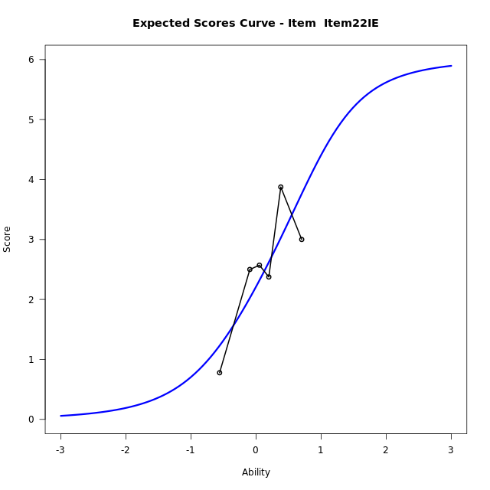
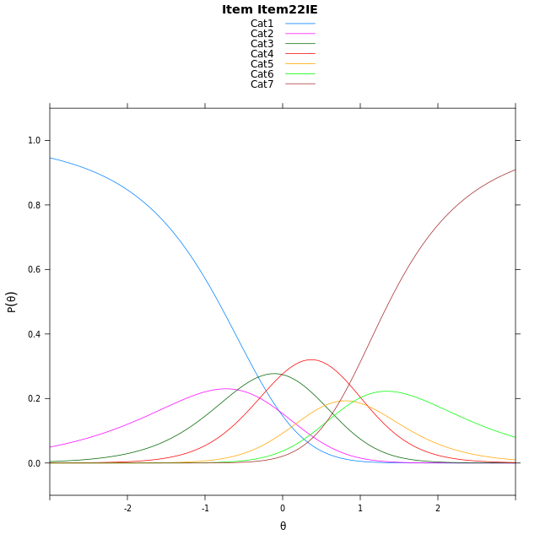
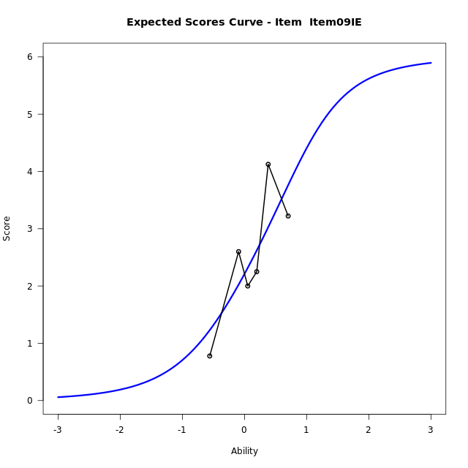
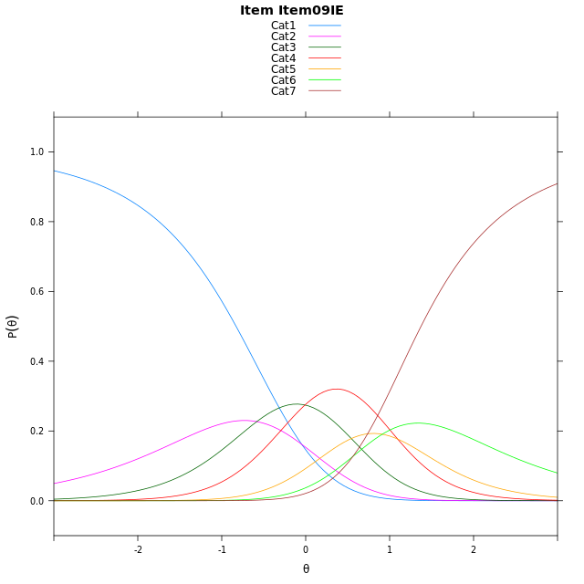

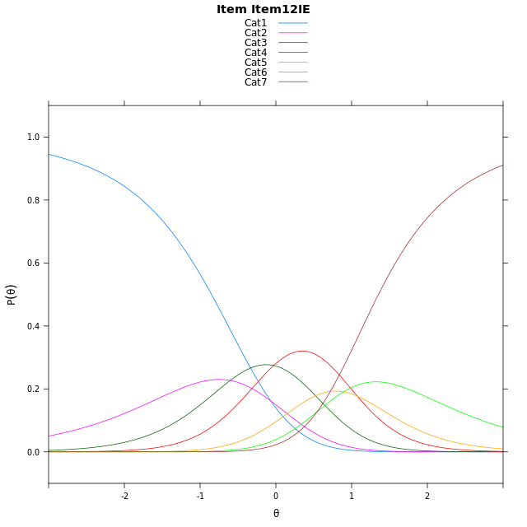
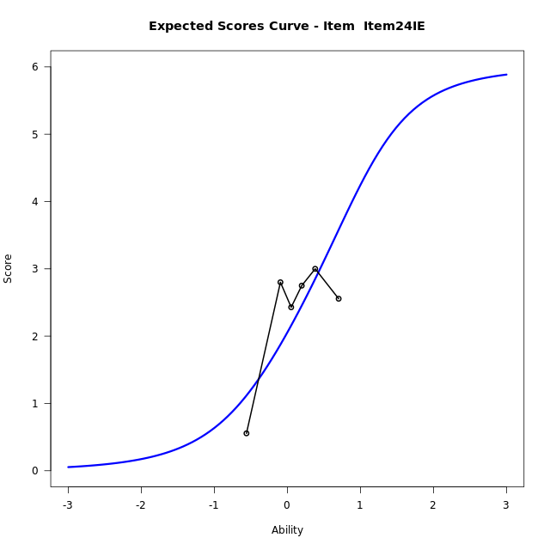
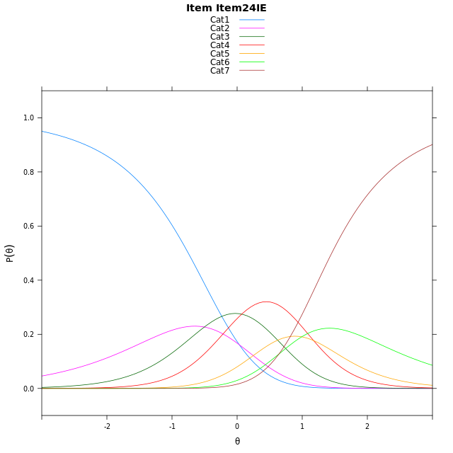
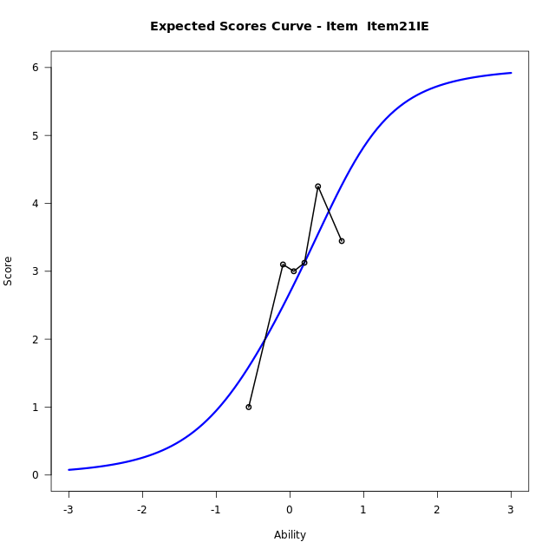
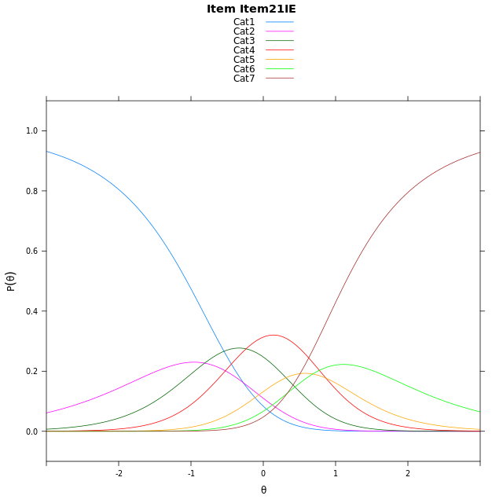
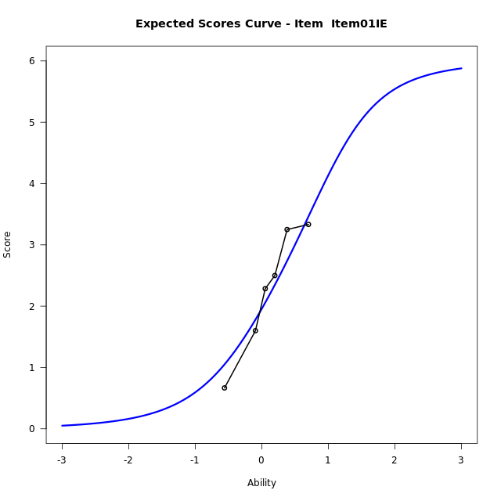
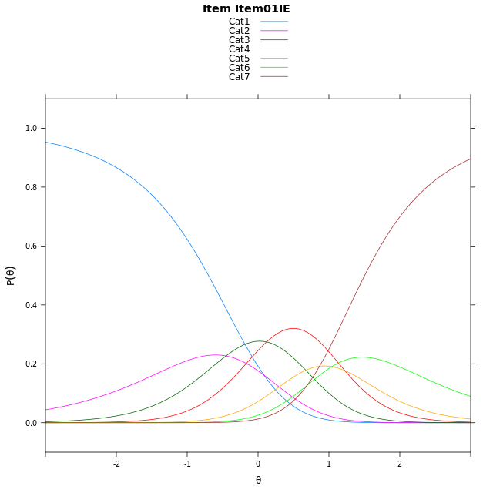
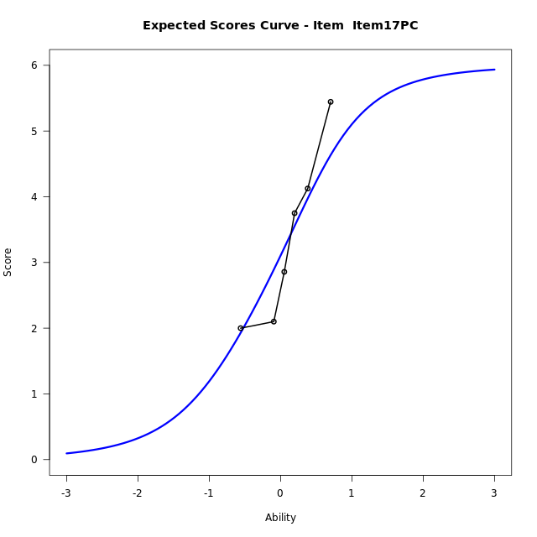
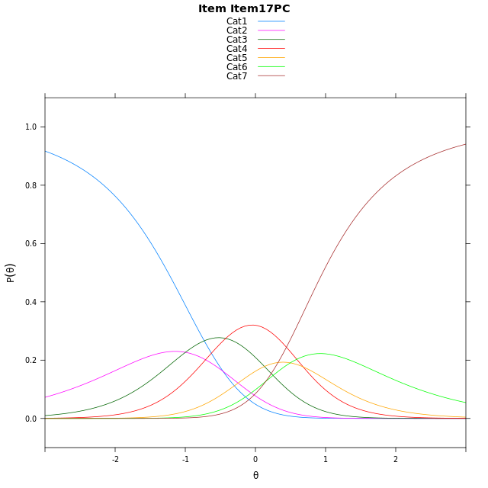


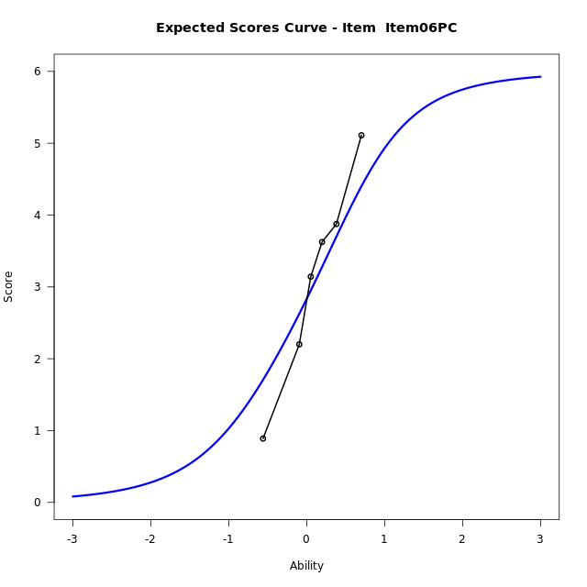
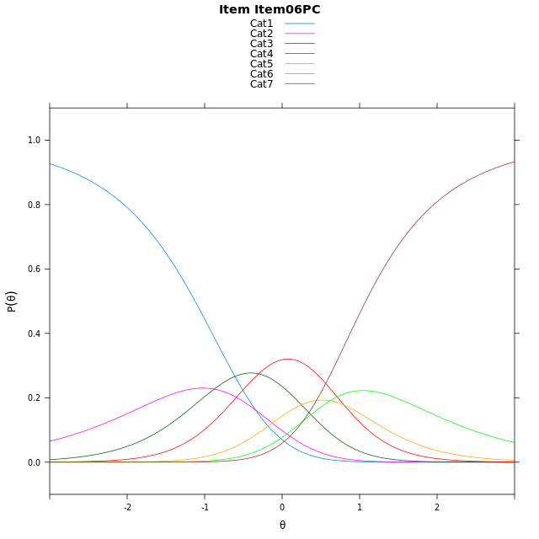
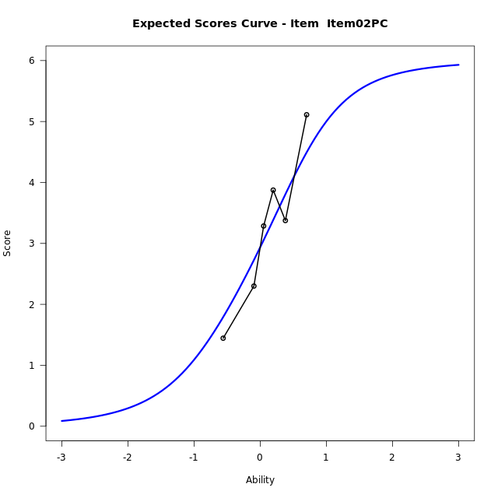
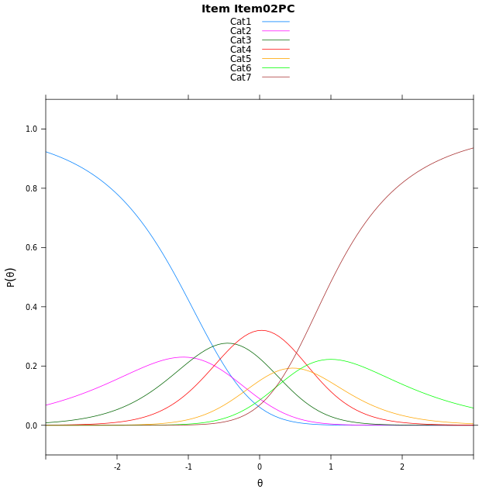
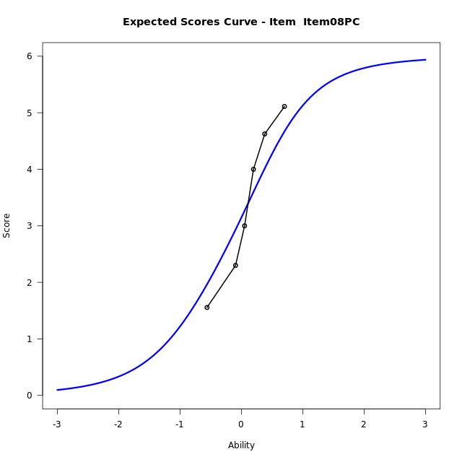
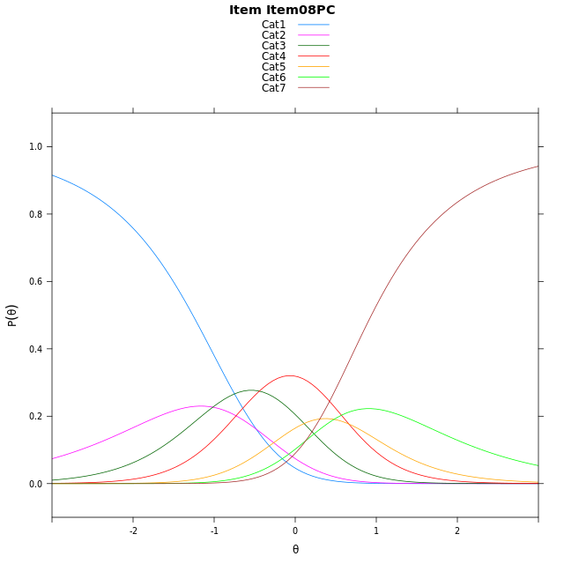
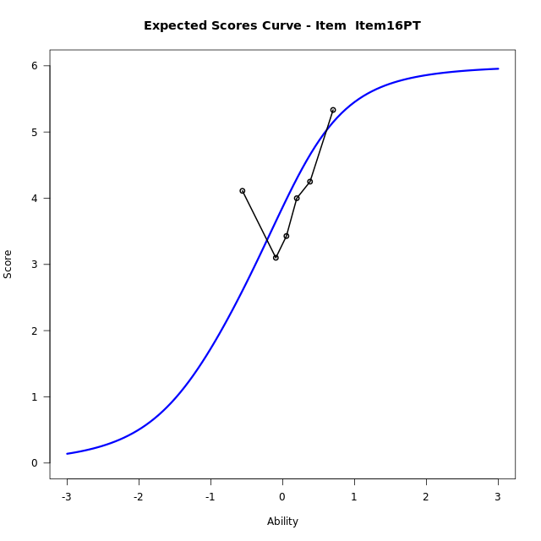
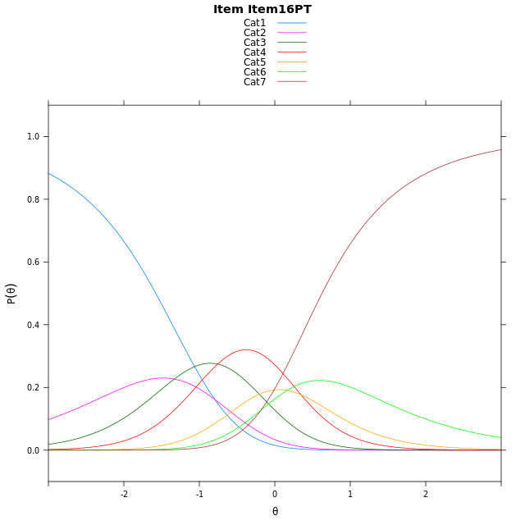
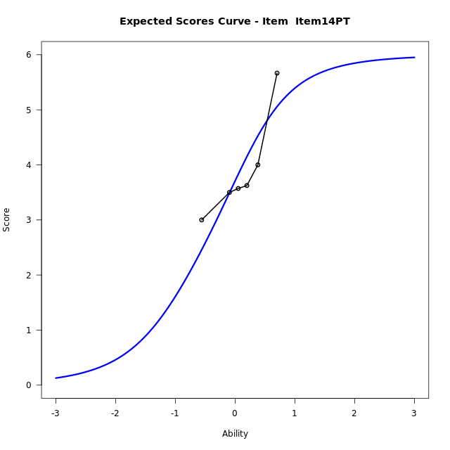

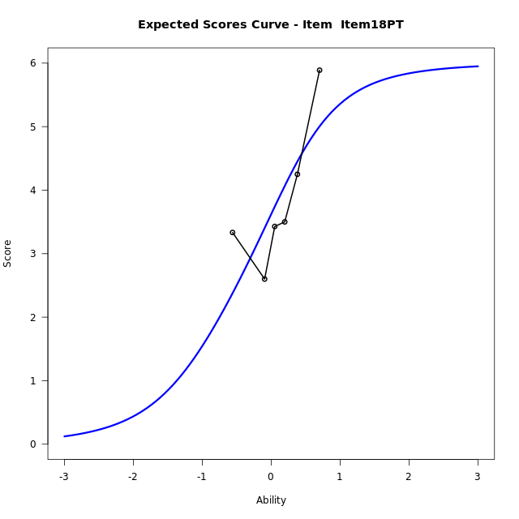
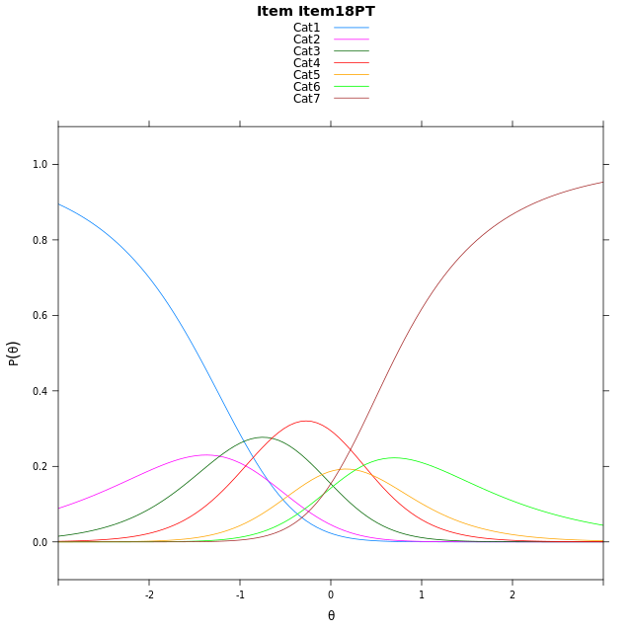
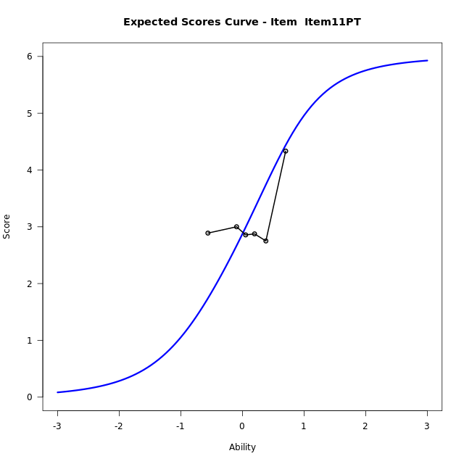
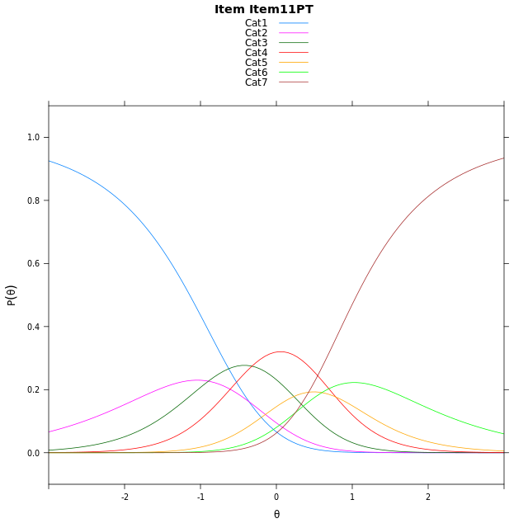
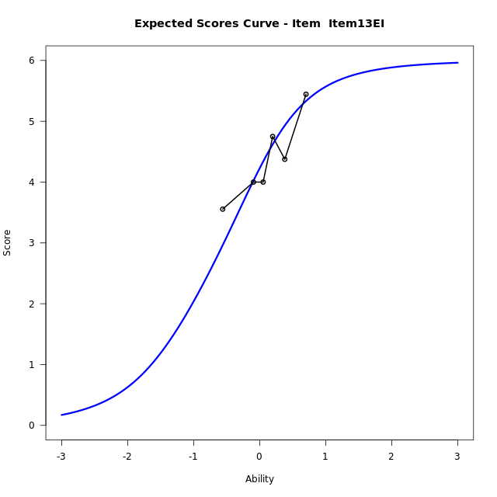
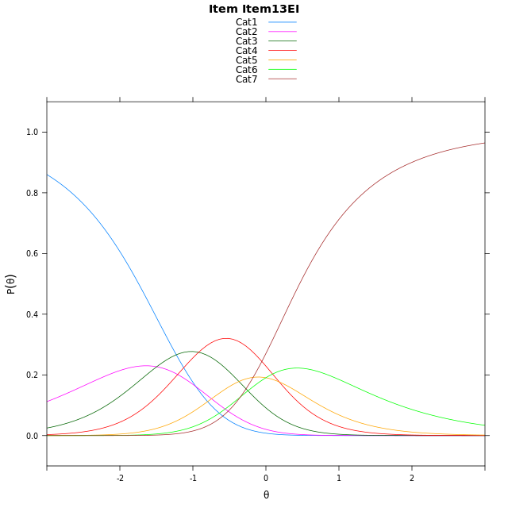
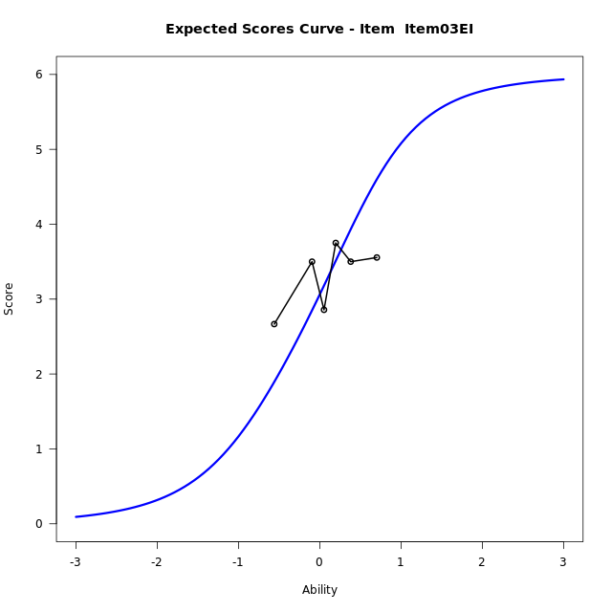
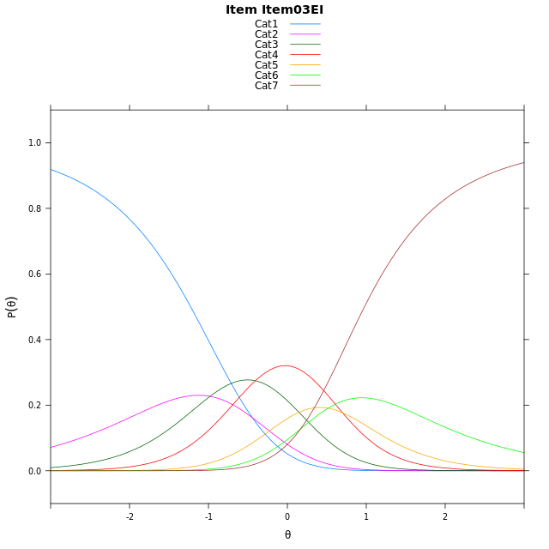
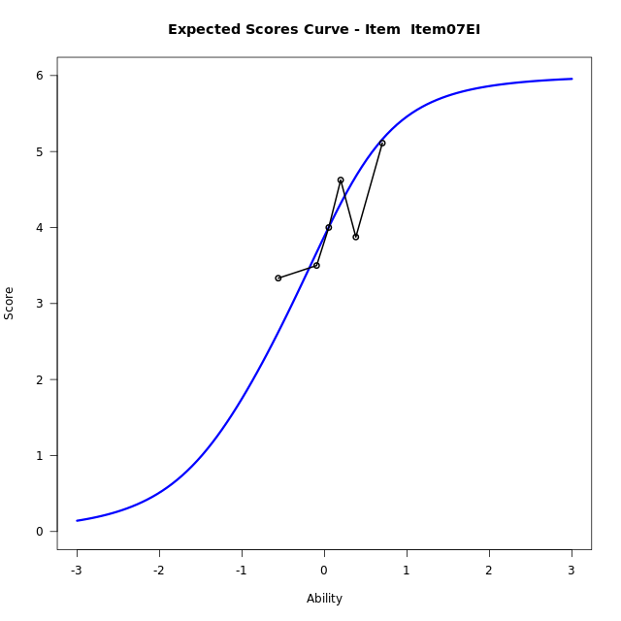
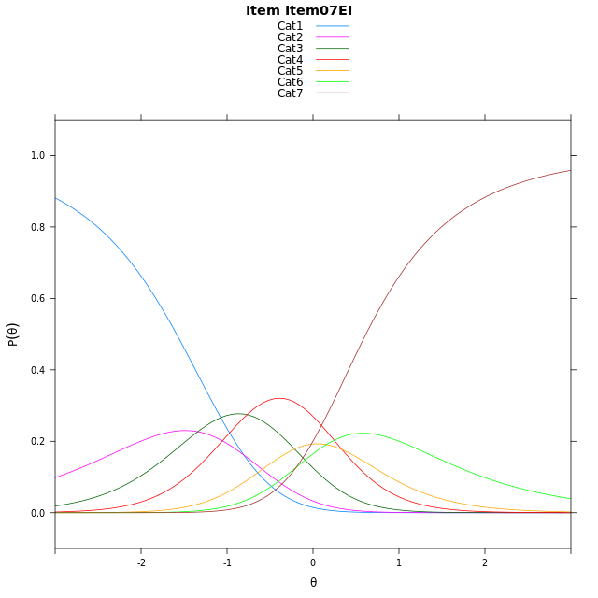
Estimate items information for the measurement model

Full Item Information
item | N | M | xsi.item | AXsi_.Cat1 | AXsi_.Cat2 | AXsi_.Cat3 | AXsi_.Cat4 | AXsi_.Cat5 | AXsi_.Cat6 | B.Cat1.Dim1 | B.Cat2.Dim1 | B.Cat3.Dim1 | B.Cat4.Dim1 | B.Cat5.Dim1 | B.Cat6.Dim1
Item22IE | 51 | 2.4901960784 | 0.32155778762 | -0.04869053362 | -0.63030663818 | -0.63905567167 | 0.45613935015 | 1.3690208277 | 1.9293467257 | 1 | 2 | 3 | 4 | 5 | 6
Item09IE | 51 | 2.4901960784 | 0.32155778762 | -0.04869053362 | -0.63030663818 | -0.63905567167 | 0.45613935015 | 1.3690208277 | 1.9293467257 | 1 | 2 | 3 | 4 | 5 | 6
Item12IE | 51 | 2.5294117647 | 0.30203399149 | -0.06821432975 | -0.66935423044 | -0.69762706006 | 0.37804416563 | 1.271401847 | 1.8122039489 | 1 | 2 | 3 | 4 | 5 | 6
Item24IE | 51 | 2.3333333333 | 0.40075362258 | 0.030505301337 | -0.47191496826 | -0.4014681668 | 0.77292268997 | 1.7650000025 | 2.4045217355 | 1 | 2 | 3 | 4 | 5 | 6
Item21IE | 51 | 2.9607843137 | 0.092362807582 | -0.27788551366 | -1.0886965982 | -1.3266406118 | -0.46064057 | 0.2230459275 | 0.55417684549 | 1 | 2 | 3 | 4 | 5 | 6
Item01IE | 51 | 2.2352941176 | 0.45128310517 | 0.081034783927 | -0.37085600308 | -0.24987971903 | 0.97504062033 | 2.0176474154 | 2.707698631 | 1 | 2 | 3 | 4 | 5 | 6
Item17PC | 51 | 3.3529411765 | -0.093761050439 | -0.46400937168 | -1.4609443143 | -1.8850121858 | -1.2051360021 | -0.7075733626 | -0.56256630264 | 1 | 2 | 3 | 4 | 5 | 6
Item15PC | 51 | 2.7647058824 | 0.1866663542 | -0.18358196704 | -0.90008950501 | -1.0437299719 | -0.08342638352 | 0.6945636606 | 1.1199981252 | 1 | 2 | 3 | 4 | 5 | 6
Item06PC | 51 | 3.0980392157 | 0.026991268603 | -0.34325705264 | -1.2194396762 | -1.5227552287 | -0.72212672592 | -0.10381176739 | 0.16194761162 | 1 | 2 | 3 | 4 | 5 | 6
Item02PC | 51 | 3.1960784314 | -0.019419108402 | -0.38966742964 | -1.3122604302 | -1.6619863597 | -0.90776823394 | -0.33586365242 | -0.11651465041 | 1 | 2 | 3 | 4 | 5 | 6
Item08PC | 51 | 3.3921568627 | -0.11236210884 | -0.48261043008 | -1.4981464311 | -1.9408153611 | -1.2795402357 | -0.80057865461 | -0.67417265304 | 1 | 2 | 3 | 4 | 5 | 6
Item16PT | 51 | 4.0392156863 | -0.42658091769 | -0.79682923892 | -2.1265840488 | -2.8834717876 | -2.5364154711 | -2.3716726988 | -2.5594855061 | 1 | 2 | 3 | 4 | 5 | 6
Item14PT | 51 | 3.9019607843 | -0.35799761971 | -0.72824594094 | -1.9894174528 | -2.6777218936 | -2.2620822792 | -2.0287562089 | -2.1479857182 | 1 | 2 | 3 | 4 | 5 | 6
Item18PT | 51 | 3.8235294118 | -0.31944277463 | -0.68969109587 | -1.9123077627 | -2.5620573584 | -2.1078628988 | -1.8359819836 | -1.9166566478 | 1 | 2 | 3 | 4 | 5 | 6
Item11PT | 51 | 3.137254902 | 0.0083680531833 | -0.36188026806 | -1.256686107 | -1.578624875 | -0.79661958759 | -0.19692784449 | 0.0502083191 | 1 | 2 | 3 | 4 | 5 | 6
Item13EI | 51 | 4.3529411765 | -0.5911548539 | -0.96140317514 | -2.4557319212 | -3.3771935962 | -3.1947112159 | -3.1945423799 | -3.5469291234 | 1 | 2 | 3 | 4 | 5 | 6
Item03EI | 51 | 3.3137254902 | -0.075171530352 | -0.44541985159 | -1.4237652741 | -1.8292436256 | -1.1307779217 | -0.61462576217 | -0.45102918211 | 1 | 2 | 3 | 4 | 5 | 6
Item07EI | 51 | 4.0588235294 | -0.43651472072 | -0.80676304196 | -2.1464516549 | -2.9132731967 | -2.5761506832 | -2.421341714 | -2.6190883243 | 1 | 2 | 3 | 4 | 5 | 6

Thurstonian Thresholds (category-wise)
 | Cat1 | Cat2 | Cat3 | Cat4 | Cat5 | Cat6
Item22IE | -0.8293762207 | -0.3688659668 | 0.12661743164 | 0.66696166992 | 0.97494506836 | 1.3739318848
Item09IE | -0.8293762207 | -0.3688659668 | 0.12661743164 | 0.66696166992 | 0.97494506836 | 1.3739318848
Item12IE | -0.84896850586 | -0.38827514648 | 0.10720825195 | 0.64736938477 | 0.95553588867 | 1.3543395996
Item24IE | -0.75009155273 | -0.28958129883 | 0.20590209961 | 0.74606323242 | 1.0542297363 | 1.4530334473
Item21IE | -1.0582580566 | -0.59774780273 | -0.1022644043 | 0.43789672852 | 0.74606323242 | 1.1448669434
Item01IE | -0.69955444336 | -0.23886108398 | 0.25662231445 | 0.79678344727 | 1.1049499512 | 1.5037536621
Item17PC | -1.2446594238 | -0.78396606445 | -0.28866577148 | 0.2516784668 | 0.5598449707 | 0.95864868164
Item15PC | -0.96395874023 | -0.50344848633 | -0.0079650878906 | 0.53219604492 | 0.84036254883 | 1.2391662598
Item06PC | -1.1238098145 | -0.66311645508 | -0.16763305664 | 0.37252807617 | 0.68069458008 | 1.079498291
Item02PC | -1.1703186035 | -0.70962524414 | -0.2141418457 | 0.32601928711 | 0.63418579102 | 1.032989502
Item08PC | -1.2631530762 | -0.80264282227 | -0.30715942383 | 0.23300170898 | 0.54116821289 | 0.93997192383
Item16PT | -1.577545166 | -1.1170349121 | -0.62155151367 | -0.081390380859 | 0.22677612305 | 0.62576293945
Item14PT | -1.5090637207 | -1.0483703613 | -0.55307006836 | -0.012725830078 | 0.29544067383 | 0.69424438477
Item18PT | -1.4704284668 | -1.0099182129 | -0.51443481445 | 0.025909423828 | 0.33389282227 | 0.73287963867
Item11PT | -1.1423034668 | -0.68179321289 | -0.18630981445 | 0.35385131836 | 0.66201782227 | 1.0610046387
Item13EI | -1.7421569824 | -1.281463623 | -0.78616333008 | -0.2458190918 | 0.062347412109 | 0.46115112305
Item03EI | -1.225982666 | -0.76547241211 | -0.26998901367 | 0.27017211914 | 0.57833862305 | 0.97732543945
Item07EI | -1.5874328613 | -1.1269226074 | -0.63143920898 | -0.091278076172 | 0.21688842773 | 0.61569213867

Thurstonian Thresholds (item-wise)
 | Threshold
Item22IE | 0.36062504157
Item09IE | 0.36062504157
Item12IE | 0.34124924416
Item24IE | 0.44050937751
Item21IE | 0.13801652602
Item01IE | 0.49271658804
Item17PC | -0.04858510068
Item15PC | 0.22872877325
Item06PC | 0.07482109977
Item02PC | 0.029245264731
Item08PC | -0.068411068075
Item16PT | -0.38381706281
Item14PT | -0.31733535119
Item18PT | -0.27955638061
Item11PT | 0.056660672934
Item13EI | -0.54269578256
Item03EI | -0.028603214545
Item07EI | -0.3933959118

Item Infit/Outfit Statistic
parameter | Outfit | Outfit_t | Outfit_p | Outfit_pholm | Infit | Infit_t | Infit_p | Infit_pholm
Item22IE | 0.621847882 | -2.3223695923 | 0.020213043225 | 0.34362173483 | 0.63097546993 | -2.2547434687 | 0.024149435497 | 0.41054040345
Item09IE | 0.6675023118 | -1.9936924863 | 0.046185671017 | 0.73897073627 | 0.65872041873 | -2.0561911974 | 0.039764090423 | 0.63622544676
Item12IE | 0.81655370461 | -1.0057465853 | 0.31453748768 | 1 | 0.81128143633 | -1.0383613527 | 0.29910185509 | 1
Item24IE | 1.2650363806 | 1.3755399752 | 0.1689641013 | 1 | 1.2948612507 | 1.5116383892 | 0.13062588001 | 1
Item21IE | 0.94524119894 | -0.25131728078 | 0.80156881569 | 1 | 0.91139393278 | -0.44592805826 | 0.65564921368 | 1
Item01IE | 1.1020976761 | 0.58736369263 | 0.55695947279 | 1 | 1.1304644763 | 0.72966837906 | 0.46559291403 | 1
Item17PC | 0.97093813991 | -0.11548605773 | 0.90805987086 | 1 | 0.98731741733 | -0.020868599155 | 0.98335047541 | 1
Item15PC | 1.0585127857 | 0.37144518445 | 0.71030597654 | 1 | 1.0706287712 | 0.4345405806 | 0.66389593301 | 1
Item06PC | 0.95219508979 | -0.2120009322 | 0.83210630706 | 1 | 0.96227434326 | -0.1549438895 | 0.87686555262 | 1
Item02PC | 1.0160085956 | 0.14214928499 | 0.8869620896 | 1 | 1.0225358591 | 0.17933225978 | 0.85767681778 | 1
Item08PC | 0.75218086029 | -1.4690270061 | 0.14182546439 | 1 | 0.77246698224 | -1.3329615531 | 0.18254442107 | 1
Item16PT | 1.2730349378 | 1.4900747617 | 0.13620457941 | 1 | 1.2541519261 | 1.3991382608 | 0.16177152621 | 1
Item14PT | 0.88976186259 | -0.60995311044 | 0.54189286903 | 1 | 0.8820015173 | -0.65521415158 | 0.51232988421 | 1
Item18PT | 0.97143551384 | -0.11324963421 | 0.90983264633 | 1 | 0.97056696768 | -0.11779109297 | 0.90623318719 | 1
Item11PT | 1.8989789039 | 4.0111546361 | 6.0422516697E-05 | 0.0010876053005 | 1.8834967542 | 3.9559508136 | 7.6230845671E-05 | 0.0013721552221
Item13EI | 1.1011877508 | 0.60038856705 | 0.54824730549 | 1 | 1.0969645175 | 0.5797535074 | 0.5620808544 | 1
Item03EI | 1.3377650184 | 1.7553325708 | 0.079202438378 | 1 | 1.2984133154 | 1.5758279397 | 0.11506546155 | 1
Item07EI | 1.2604959906 | 1.4239023853 | 0.15447473124 | 1 | 1.2308980256 | 1.2819898255 | 0.19984621541 | 1
Cat1 | 4.9067484515 | 46.387128562 | 0 | 0 | 4.8442346932 | 45.901804399 | 0 | 0
Cat2 | 5.7374280208 | 74.709638695 | 0 | 0 | 5.7331114197 | 74.671852025 | 0 | 0
Cat3 | 3.7669811878 | 107.13226254 | 0 | 0 | 3.8187741212 | 108.49388018 | 0 | 0
Cat4 | 3.0299561129 | 36.9480145 | 7.8382893643E-299 | 1.5676578729E-297 | 3.2272026548 | 39.501723099 | 0 | 0
Cat5 | 1.9419747463 | 9.6196177535 | 6.6076251077E-22 | 1.2554487705E-20 | 2.1150233479 | 11.033247781 | 2.6415007709E-28 | 5.0188514647E-27

Box plot of expected curves

